画面説明
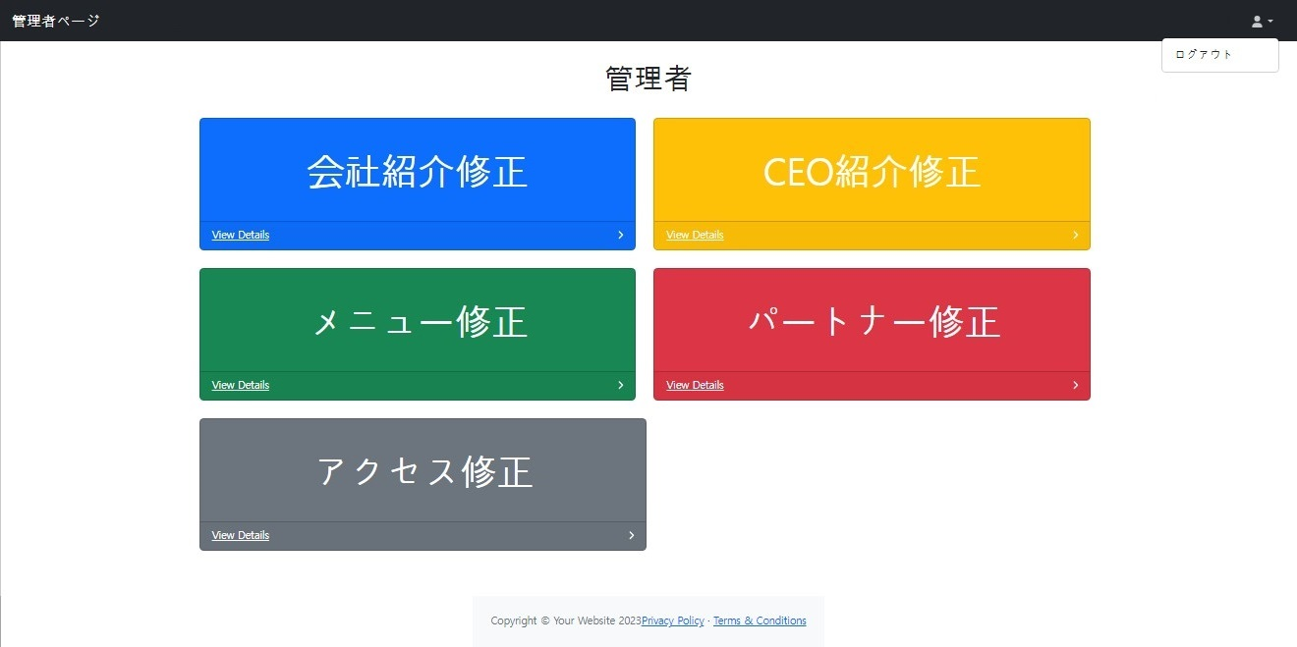 | 遷移された場所 | 画面紹介 | 操作
 | メインページ | この画面は、ホームページを管理する管理者ページです。 | 内容に合った管理ページに遷移できます。

1
2

4
3

5
6

7
8

9

